Oppskrift
Krydret Couscous med Svin indrefilet, homestyle salsa, gulrotpuré og balsamico creamKrydret Couscous med Svin indrefilet, homestyle salsa, gulrotpuré og balsamico cream
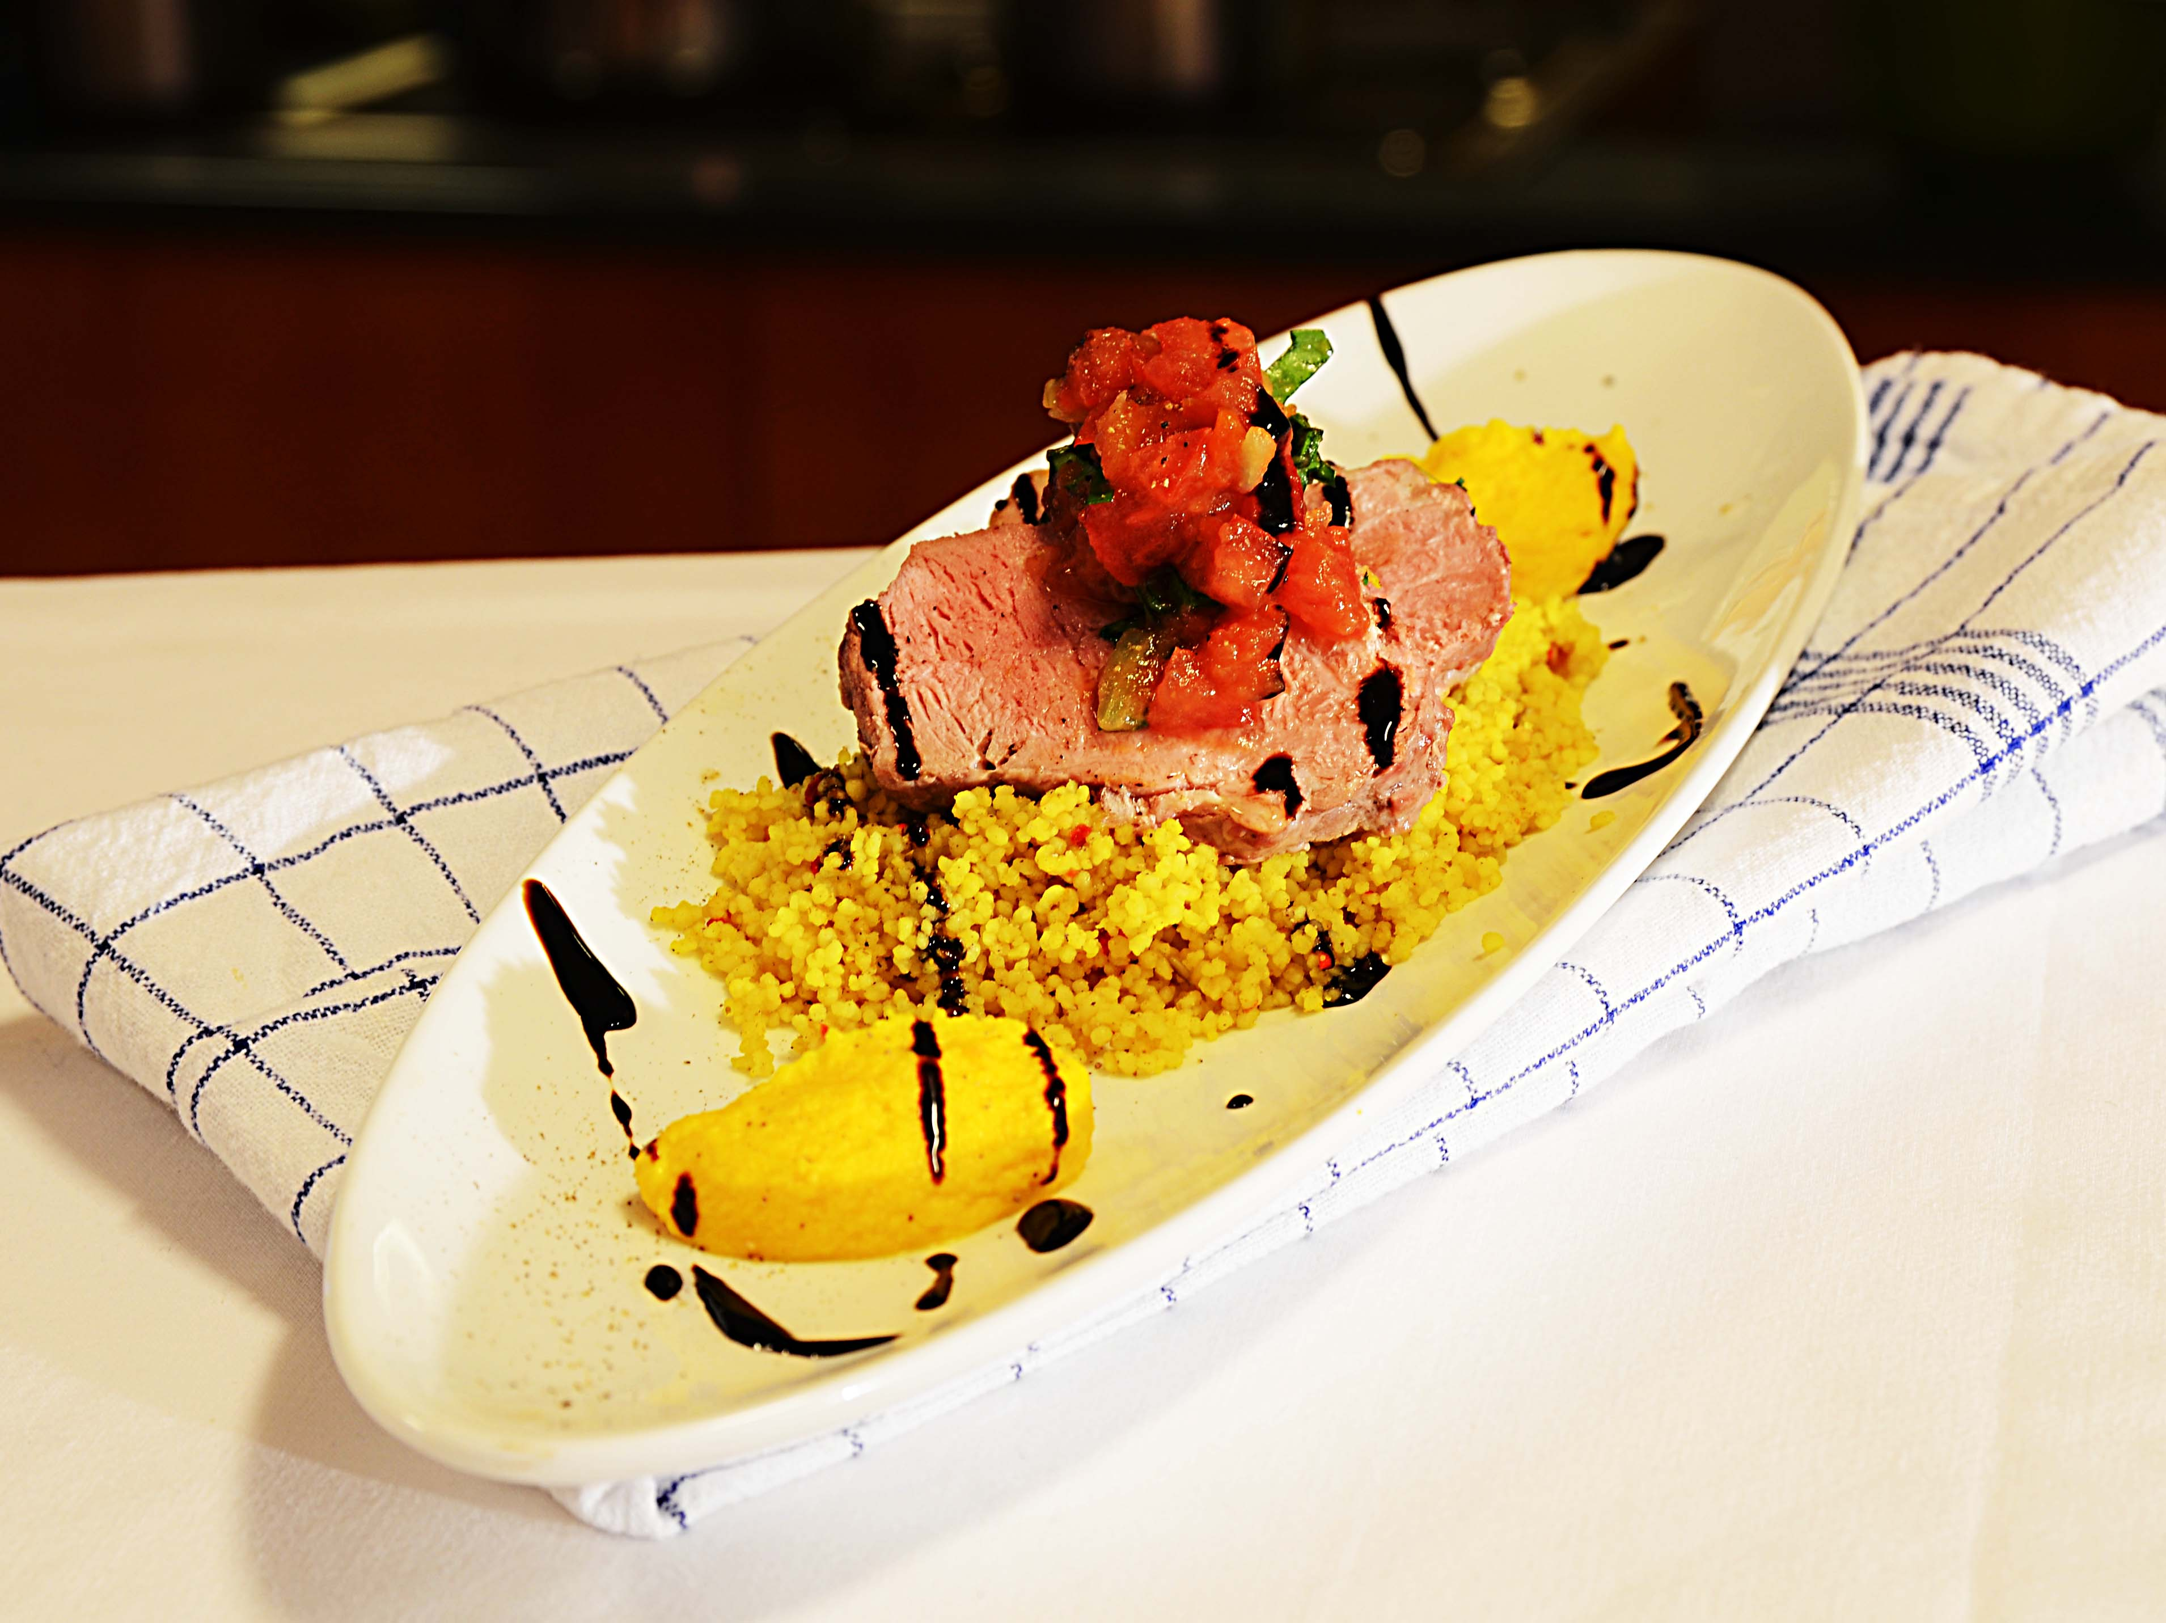

Tilbered Couscous med krydder fra Tipiak: tilsett 1 del vann til en del Couscous med Krydder, dekk den gjerne med lokk så er den ferdig på 5 min. Stek samtidig svinefiltene i wokolje. Bland picantesausen med fersk tomat, cherrytomat og fersk koriander. Legg opp og pensle med Balsamico cream over Couscous miksen. Topp med Salsa og legg gulrotpurén på siden, dekorerer med balsamic cream. Gulrotpuré: Kok gulrøtter - blandes sammen i en foodprosessor med grillet paprika og smør til en jevn puré, smakes til med salt og litt Tabsaco Chipotle. Tilsett Ybarra olivenolje forsiktig og la deretter bli kald på kjøl, formes til fine egg og server. Tilbered Couscous med krydder fra Tipiak: tilsett 1 del vann til en del Couscous med Krydder, dekk den gjerne med lokk så er den ferdig på 5 min. Stek samtidig svinefiltene i wokolje. Bland picantesausen med fersk tomat, cherrytomat og fersk koriander. Legg opp og pensle med Balsamico cream over Couscous miksen. Topp med Salsa og legg gulrotpurén på siden, dekorerer med balsamic cream. Gulrotpuré: Kok gulrøtter - blandes sammen i en foodprosessor med grillet paprika og smør til en jevn puré, smakes til med salt og litt Tabsaco Chipotle. Tilsett Ybarra olivenolje forsiktig og la deretter bli kald på kjøl, formes til fine egg og server.
Number of servingsNumber of servings | 1
EPDEPD | ProductProduct | Per servingPer serving |  | TotalTotal |  | QtyPerPackQtyPerPack | PackSizePackSize | PackUnitPackUnit | PackagingPackaging | ItemsItems
26946102694610 | Couscous med Krydder *(Gluten,Hvete gluten,Selleri,kan inneholde spor av Egg,Melk,Nøtter,Kasjunøtter)Couscous med Krydder *(Gluten,Hvete gluten,Selleri,kan inneholde spor av Egg,Melk,Nøtter,Kasjunøtter) | 0.08 | kgkg | 0 | kgkg | 1 | 4.5 | kgkg | 1x4.5kg1x4.5kg | 0
590836590836 | Olivenolje Olivenolje | 0.01 | ll | 0 | ll | 4 | 5 | ll | 4x5l4x5l | 0
25571222557122 | Paprika Rød Grillet Paprika Rød Grillet | 0.01 | kgkg | 0 | kgkg | 6 | 1 | kgkg | 6x1kg6x1kg | 0
22865732286573 | Semi-dried Cherrytomater Semi-dried Cherrytomater | 0.01 | kgkg | 0 | kgkg | 2 | 1.97 | kgkg | 2x1.97kg2x1.97kg | 0
 | Picante Saus 6x3kg El Paradiso Picante Saus 6x3kg El Paradiso | 0.04 | kgkg | 0 | kgkg |  |  |  |  | 0
24600612460061 | Eddik Balsamicream *(Svoveldioksid eller sulfitter)Eddik Balsamicream *(Svoveldioksid eller sulfitter) | 10 | mlml | 0 | mlml | 3 | 500 | mlml | 3x500ml3x500ml | 0
 | Svinefilet Svinefilet | 120 | gg | 0 | gg |  |  |  |  | 0
 | gulrøtter gulrøtter | 50 | gg | 0 | gg |  |  |  |  | 0
 | smør smør | 10 | gg | 0 | gg |  |  |  |  | 0
 | hvitløk hvitløk | 2 | gg | 0 | gg |  |  |  |  | 0
 | spiskummin spiskummin | 1 | gg | 0 | gg |  |  |  |  | 0
 | salt salt | 3 | gg | 0 | gg |  |  |  |  | 0

 | * Allergens* Allergens

